상품제안서
엠피맨 HOTT 블루투스 스피커 겸용 CD플레이어 | 상품코드: F27859

 |  |  |  |  |  |  | 02-412-0044 | www.easy1.co.kr
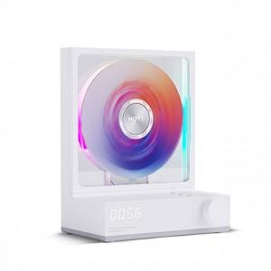

【상세/제작정보】

【인쇄/포장옵션】 | / 포장불가능

【공급단가】 | 수량 | 5~ | 10~ | 30~ | 50~ | 100~
*VAT별도 | 단가 | 76,680원 | 75,400원 | 73,480원 | 72,200원 | 70,290원

【상품 URL】 | https://dev.easy1.co.kr:443/src/goods_detail.php?gdno=27859

